prueabas manuales
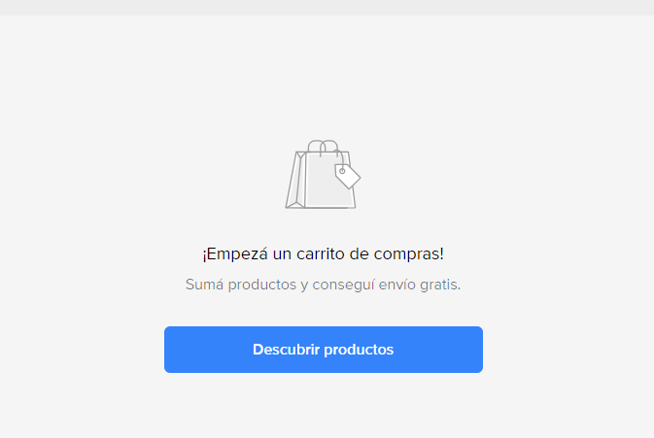
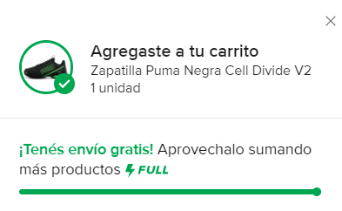
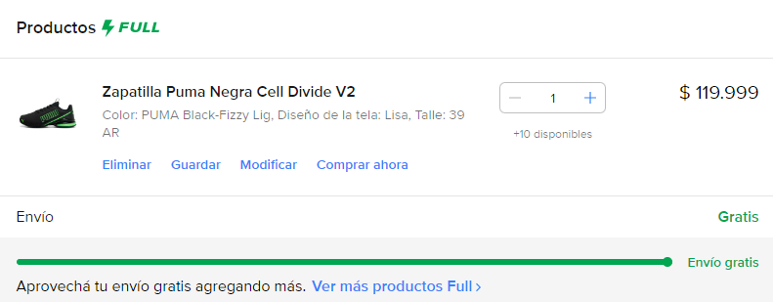
id | Titulo | Categoría |  | Descripción ó Resumen | Precondiciones | PASOS |  | Estado | Ejecutado por | Evidencia del caso de prueba | Fecha de ejecución
 |  | Dispositivo | Tipo |  |  | Acción | Resultado esperado
1 | Login Facebook | Desktop | POSITIVA | verificar que el usuario existente pueda ingresar a Facebook | ser un usuario existente | 1- Ingresar a la siguiente dirreción:" https://www.facebook.com/login" | se visualiza la página de login de Facebook | PASS | Darío | 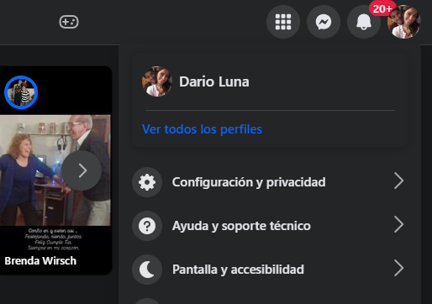 | 2024-08-11
 |  |  |  |  |  | 2- Ingresar correo electronico en su campo correspondiente | el correo electronico se visualiza en pantalla
 |  |  |  |  |  | 3- Ingresar contraseña en su campo correspondiente | cada carracter se visualiza como un punto
 |  |  |  |  |  | 4- Presionar el botón "Iniciar sesión" | se visualiza pagina principal de Facebook
2 | Login Facebook | Desktop | NEGATIVA | verificar que el usuario no existente pueda ingresar a Facebook | los datos de inicio de sesíon deben ser de un usuario que no este registrado | 1- Ingresar a la siguiente dirreción:" https://www.facebook.com/login" | se visualiza la página de login de Facebook | FAIL | Darío | 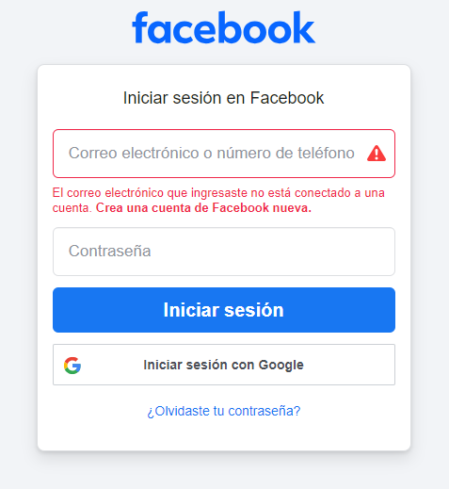 | 2024-08-11
 |  |  |  |  |  | 2- Ingresar un correo electronico de un usuario que no exista en el campo de "correo electronico o numero de teléfono" | el correo electronico se visualiza en pantalla
 |  |  |  |  |  | 3- Ingresar conraseña en su campo correspondiente | cada carracter se visualiza como un punto
 |  |  |  |  |  | 4- Presionar el botón "Iniciar sesión" | El correo electrónico que ingresaste no está conectado a una cuenta. Crea una cuenta de Facebook nueva.
3 | Agrear zapatilla al carrito | Desktop | POSITIVA | cargar el carrito de compras con una zapatilla puma para hombre | estar registrado en Mercado libre | 1- Ingresar a la siguiente dirreción: "https://listado.mercadolibre.com.ar" | se visualiza la paginna principal de Mercado libre | FAIL | Darío | 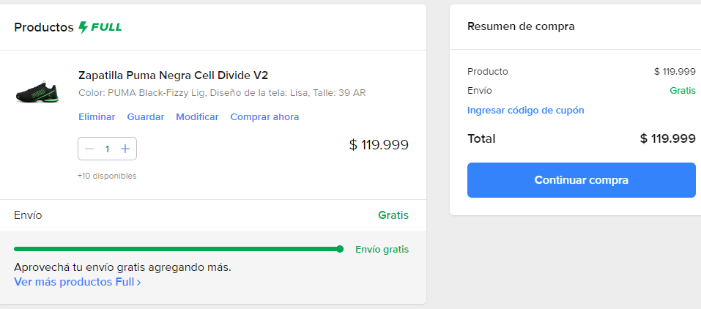 | 2024-08-11
 |  |  |  |  |  | 2- Ingresar en el buscador "zapatillas pumas hombre" | aparecen una lista de zapatillas para hombre marca puma
 |  |  |  |  |  | 3- seleccionar "Zapatilla Puma Negra Cell Divide V2" | aparece la descipcion del producto
 |  |  |  |  |  | 4- seleccionar talle 39 , y clickear el boton agregar al carrito | el carrito de compras debe estar agregado el producto
4 | Borrar un producto del carrito | Desktop | POSITIVA | borrar el carrito de compras con una zapatilla puma para hombre | estar registrado en Mercado libre tener el carrito cargado | 1- Ingresar a la siguiente dirreción: "https://listado.mercadolibre.com.ar" | se visualiza la paginna principal de Mercado libre | FAIL | Darío | 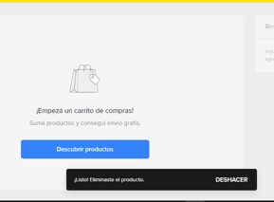 | 2024-08-11
 |  |  |  |  |  | 2- hacer click en el icono del carrito para visualizar el productto | aparece zapatilla para hombre marca puma
 |  |  |  |  |  | 3- verificar que las zapatillas este efectivamente en el carritto hacer click en "borrar" | aparece la descipcion del producto
 |  |  |  |  |  | 4- verificar que la zapatilla se haya eliminado | la zapatilla fue eliminada ccorrectamente
5 |  | Desktop | POSITIVA |  |  | 1- |  | FAIL | Darío |  | 2024-08-11
 |  |  |  |  |  | 2- | aparece zapatilla para hombre marca puma
 |  |  |  |  |  | 3- | aparece la descipcion del producto
 |  |  |  |  |  | 4- | la zapatilla fue eliminada ccorrectamente

